Sheet1
供应商名称: |  |  | 上海雨凌 |  |  |  | 版本:
款号: |  |  | U1102 |  |  |  | 日期: |  | 2023-09-20
品名: |  |  | Men's JACKY |  |  |  | 起订量: |  | 1227

序列 | 面料名称 (表布/里布/衬/填充物) |  |  | 成分 |  | 规格/门幅 | 克重(g/m2) | 单价 | 单耗 | 损耗 | 合计 | 供货商
1 |  | 上面5660-ABDB |  | 50D*50D消光华夫格 |  | 142 |  | 23.5 | 1.65 | 1.06 | 41.10
2 |  | 下面5919-ABDB |  | 涤纶小格子 |  | 140 |  | 27 | 0.95 | 1.06 | 27.19
3 |  |  |  |  |  |  |  |  |  | 1.06 | 0.00
4 |  |  |  |  |  |  |  |  |  | 1.06 | 0.00
5 |  |  |  |  |  |  |  |  |  | 1.06 | 0.00
6 |  |  |  |  |  |  |  |  |  | 1.12 | 0.00
7 |  |  |  |  |  |  |  |  |  | 1.12 | 0.00
8
9 |  |  |  |  |  |  |  |  |  |  | 0.00
（A）面料合计 |  |  |  |  |  |  | 68.29

序列 | 辅料名称 |  | 详细信息 |  |  |  | 单价 | 单耗 | 损耗 | 合计 |  | 供货商
1 | 主标 |  | LB3604Y |  |  |  | 0.54 | 1 | 1.05 | 0.57
2 | 尺码标 |  |  |  |  |  | 0.2 | 1 | 1.05 | 0.21
3 | 洗标 |  |  |  |  |  | 0.1 | 1 | 1.05 | 0.11
4 | 胶袋纸箱 |  |  |  |  |  | 1.5 | 1 | 1.05 | 1.58
5 | 线 |  |  |  |  |  | 2 | 1 | 1.05 | 2.10
6 | 门襟树脂拉链 |  |  |  |  |  | 3.7 | 1 | 1.05 | 3.89
7 | 口袋尼龙反装拉链 |  |  |  |  |  | 3 | 1 | 1.05 | 3.15
8 | 树脂拉链 |  |  |  |  |  | 1.5 | 2 | 1.05 | 3.15
9 | 抽绳 |  |  |  |  |  | 2.5 | 1 | 1.05 | 2.63
10 | 魔术贴 |  |  |  |  |  | 3.5 | 0.4 | 1.05 | 1.47
11 | 胶 |  |  |  |  |  | 15 | 0.15 | 1.05 | 2.36
12 | 压胶条 |  |  |  |  |  | 2 | 18 | 1.1 | 39.60
13 | 特殊调节扣 |  |  |  |  |  | 2 | 0.8 | 1.05 | 1.68
14 | 调节扣/三角片 |  |  |  |  |  | 2 | 0.86 | 1.05 | 1.81
15 | 圆橡筋 |  |  |  |  |  | 0.5 | 2 | 1.05 | 1.05
16 | 合格证吊粒防伪标等 |  |  |  |  |  | 1.62 | 1 | 1.05 | 1.70
17 |  |  |  |  |  |  |  |  |  | 0.00
18 |  |  |  |  |  |  |  |  |  | 0.00
19 |  |  |  |  |  |  |  |  |  | 0.00
20 |  |  |  |  |  |  |  |  |  | 0.00
（B）辅料合计 |  |  |  |  |  |  | 67.04

其他 | (A)面料合计 |  |  | 68.29 |  |  |  | 款式图
 | (B)辅料合计 |  |  | 67.04 |  |  |  | 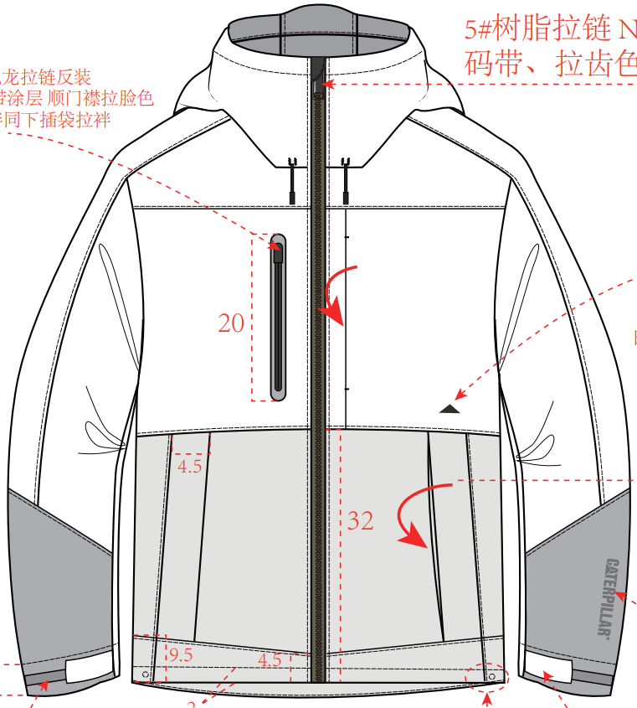
 | (C)印花[含开版费]
 | (D)绣花 |  |  | 8.00
 | (E)水洗
 | (F)其他工艺
 | (G)检测费[针织含成衣测试] |  |  | 2000 | 单件费用 | 1.63
 | (H)送仓物流费 |  |  | 2000 | 单件费用 | 1.63
 | (I)PP样[美国]快递费 |  |  | 1200 | 单件费用 | 0.98
 | (J)开发费 |  |  | 3000 | 单件费用 | 2.44
 | (K)加工费 |  |  | 125
 | (L)利税 |  |  | 45
 | (M)整款让利
成衣合计 |  |  |  |  |  |  | 320.01

